画像
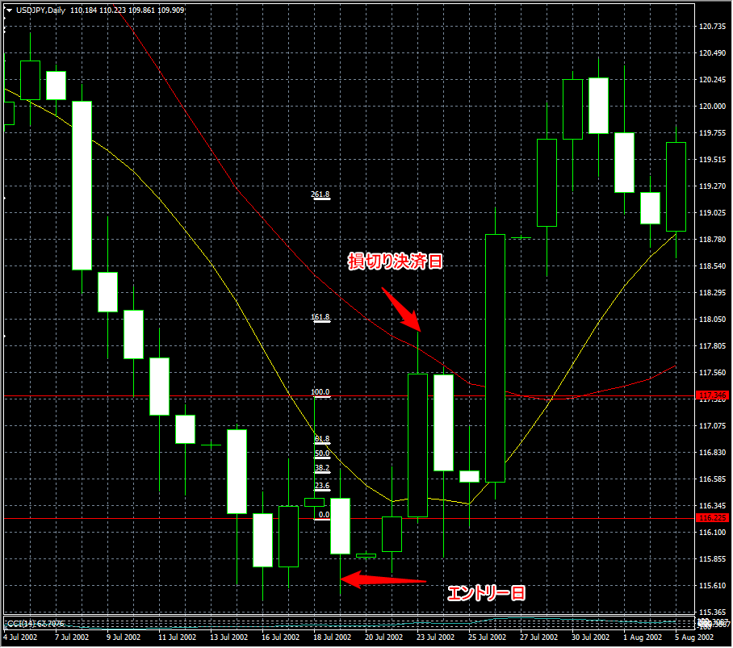
No.1 | 買いのPB 損切り決済
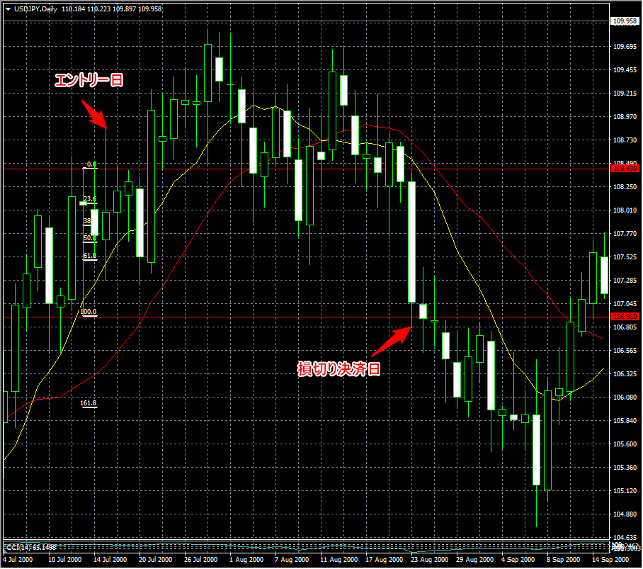

No.2 | 売りのPB 利益決済
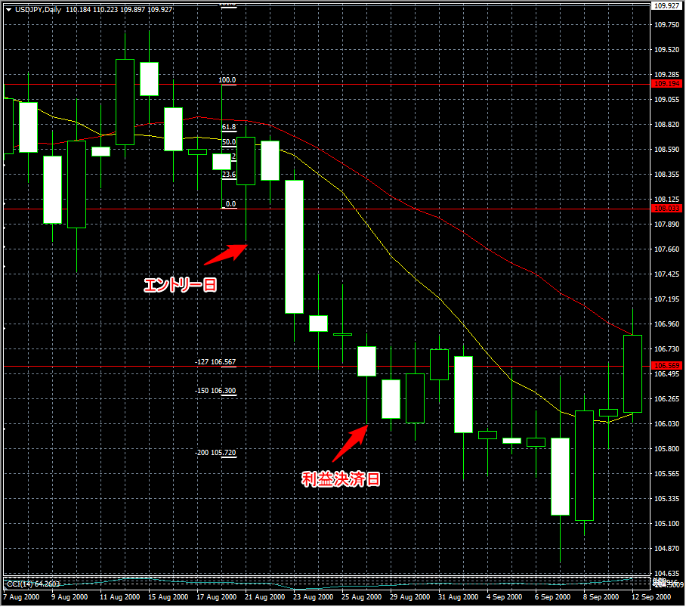

No.3 | 買いのPB 利益決済
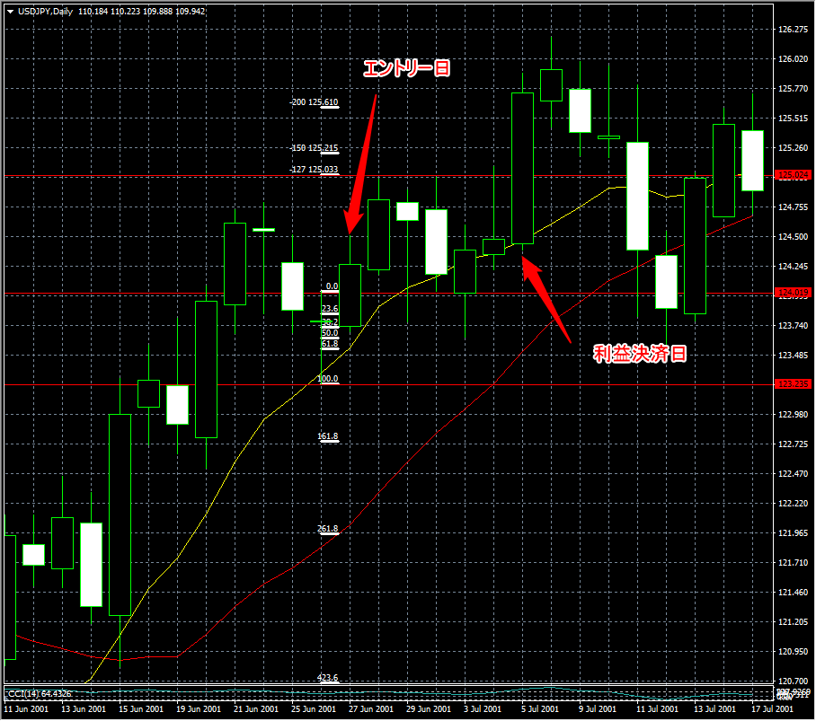

No.6 | 売りのPB 損切り決済

